Sheet1
病理科空调、冰柜等参数、预算
名称 | 数量 | 单位 | 预算价 | 预算目录 | 需求 | 规格大小 | 金额 | 图型
立柜式空调 | 1 | 个 | 4500 | A02330400-家用电器生产设备 | 用于切片室制冰的降温，切片需要室温低，减缓冰溶解速度。 | 匹数：2匹； 能效比（APF）3.78； 能效等级：1级效能； 制冷量：5120W； 额定制冷功率：1310W； 制热量：7220W； 额定制热功率：1930W； 内机产品尺寸：372*403*1810mm； 外机尺寸：873*376*555mm； | 4500 | 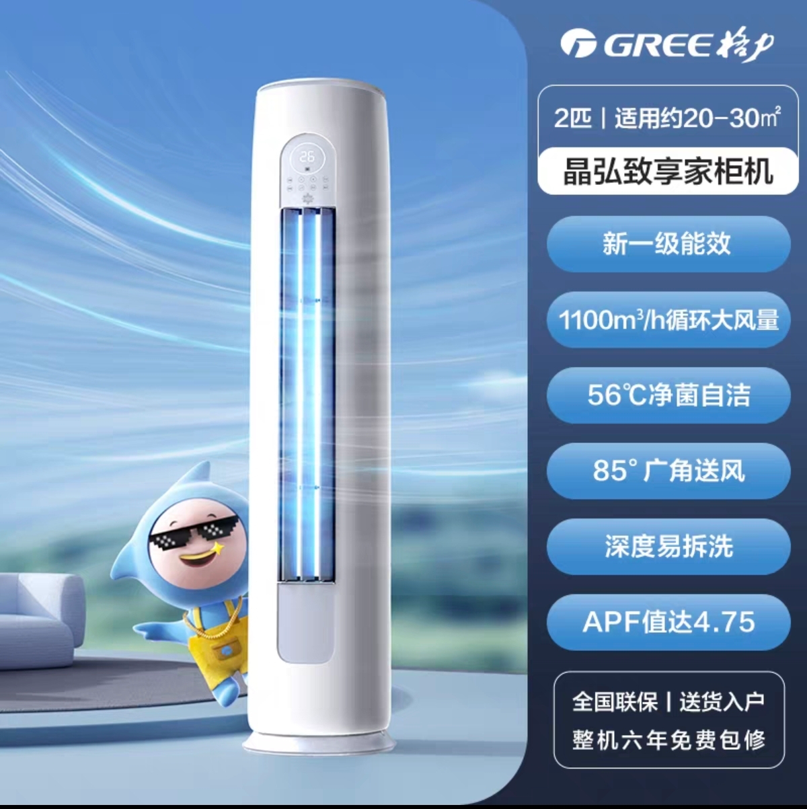
挂式空调 | 1 | 个 | 4600 | A02330400-家用电器生产设备 | 用于取材及冰冻室的制冷，冰冻机需要室温低，取材时要求低噪音（内机噪音31-44dB（A），外机噪音<54dB(A)，新三级能效，参考使用面积：20-25㎡。 | 匹数：2匹； 能效比（APF）3.78； 能效等级：新三级； 制冷量：5000W； 额定制冷功率：1570W； 制热量：6300W； 额定制热功率：2100W； 内机产品尺寸：972*232*300mm； 外机尺寸：873*555*376mm； | 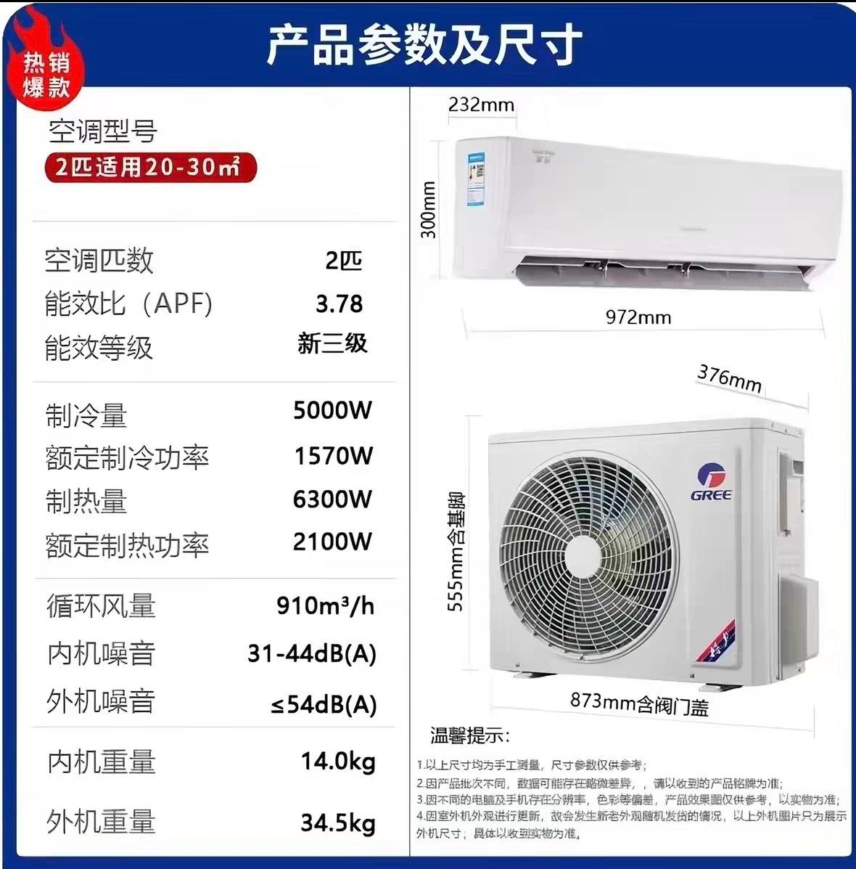 4600
合计 |  |  |  |  |  |  | 9100

 |  |  |  |  |  |  |  | ℃

